Estructuras
id | nombre | formula | estructura
QFDOS-046 | L-Tirosina | C9H11NO3 | 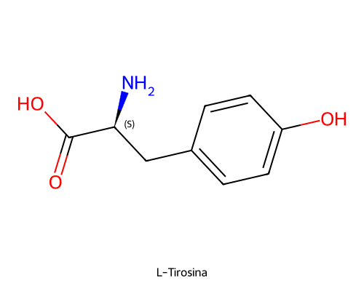
QFDOS-047 | L-DOPA (Levodopa) | C9H11NO4 | 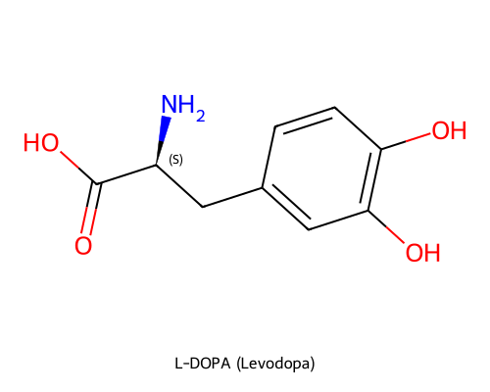
QFDOS-048 | Dopamina | C8H11NO2 | 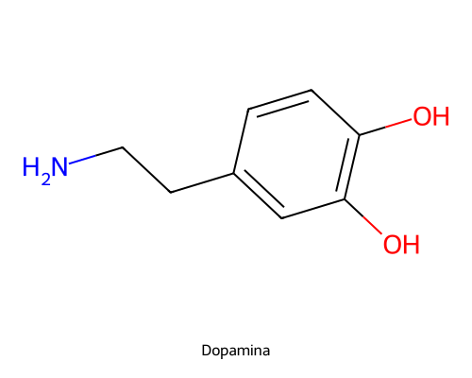
QFDOS-049 | Noradrenalina (Norepinefrina) | C8H11NO3 | 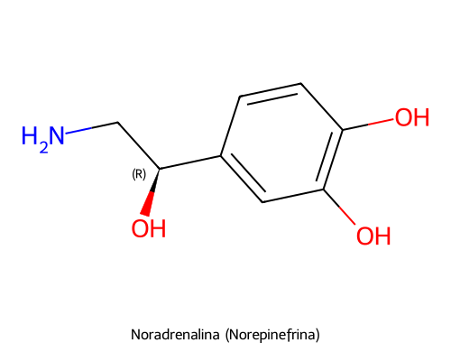
QFDOS-050 | Adrenalina (Epinefrina) | C9H13NO3 | 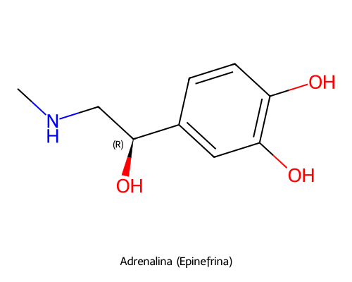
QFDOS-051 | a-Metiltirosina (Metirosina) | C10H13NO3 | 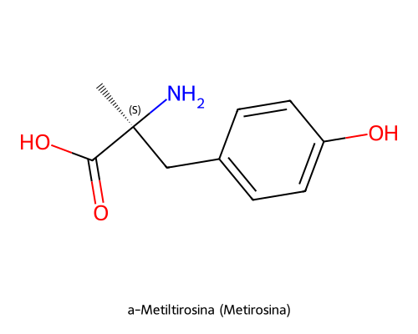
QFDOS-052 | a-Metildopa | C10H13NO4 | 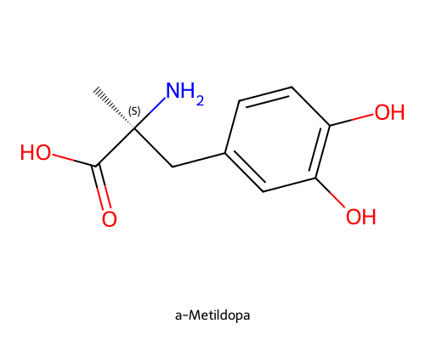
QFDOS-053 | a-Metildopamina | C9H13NO2 | 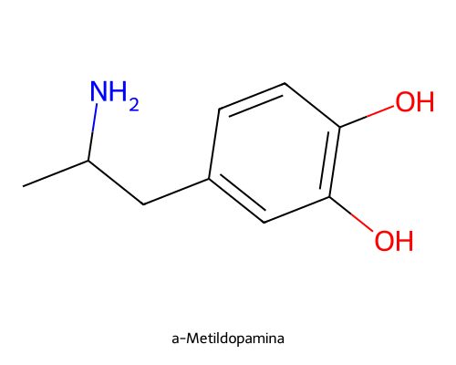
QFDOS-054 | a-Metilnoradrenalina (Corbasil) | C9H13NO3 | 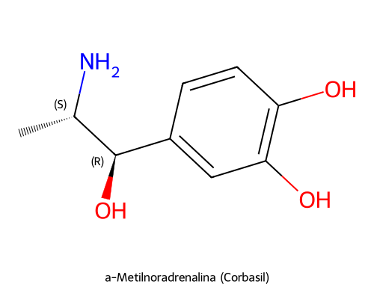
QFDOS-055 | Disulfiramo | C10H20N2S4 | 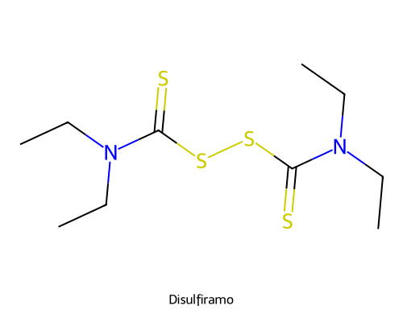
QFDOS-056 | Reserpina | C33H40N2O9 | 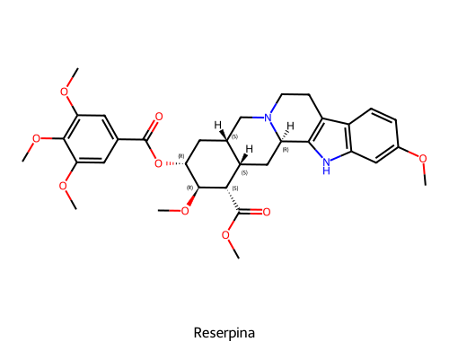
QFDOS-057 | Mediodespidina (Deserpidina) | C32H38N2O8 | 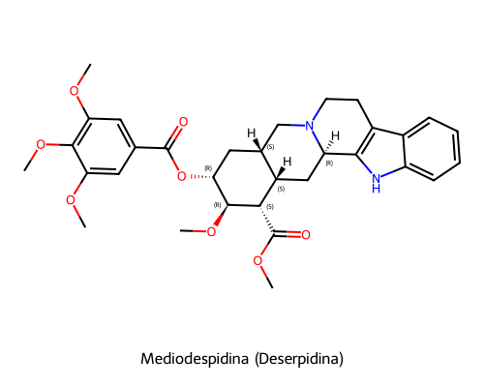
QFDOS-058 | Rescinamina | C35H42N2O9 | 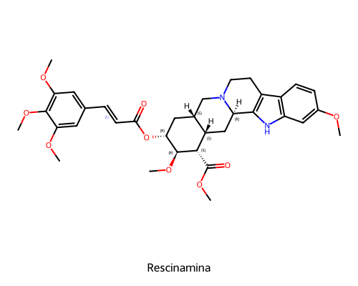
QFDOS-059 | Guanidina | CH5N3 | 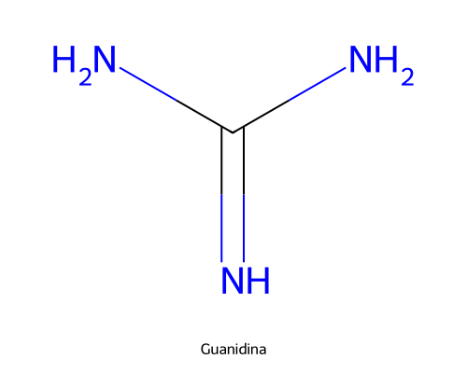
QFDOS-060 | Guanetidina | C10H22N4 | 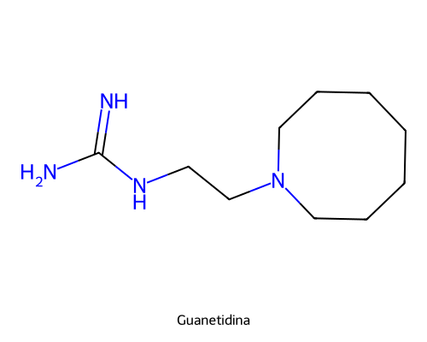
QFDOS-061 | Cloruro de S-metilisotiuronio | C2H7ClN2S | 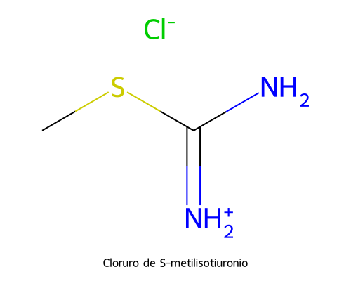
QFDOS-062 | 3,4-Dihidroxifenilglicolaldehido (DOPEGAL) | C8H8O4 | 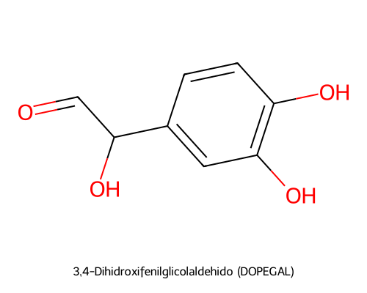
QFDOS-063 | (-)-Efedrina | C10H15NO | 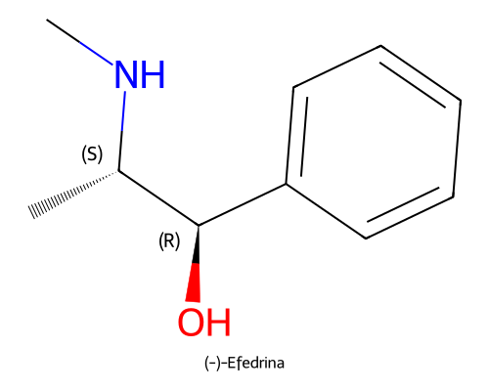
QFDOS-064 | (+)-Pseudoefedrina | C10H15NO | 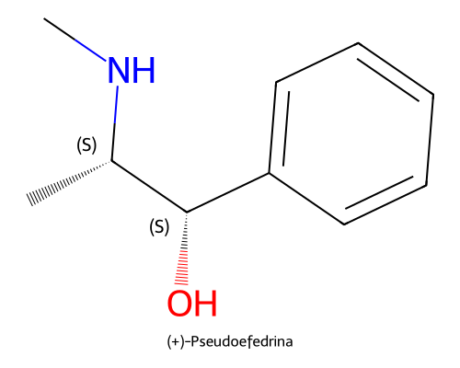
QFDOS-065 | Fenilpropanolamina (Norefedrina) | C9H13NO | 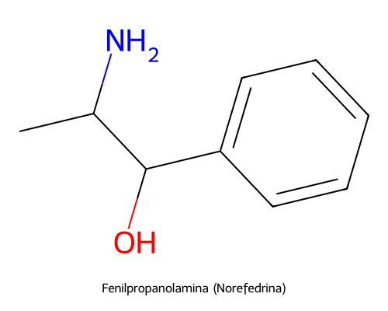
QFDOS-066 | Anfetamina | C9H13N | 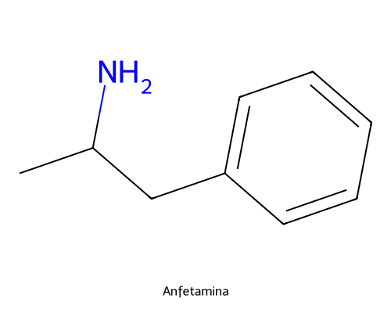
QFDOS-067 | Dextroanfetamina | C9H13N | 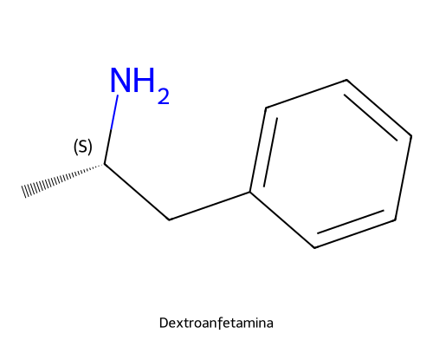
QFDOS-068 | Metanfetamina | C10H15N | 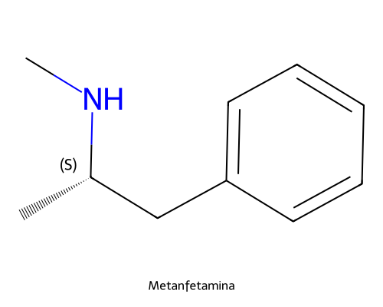
QFDOS-069 | Fentermina | C10H15N | 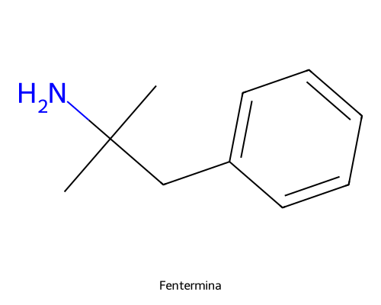
QFDOS-070 | Mefentermina | C11H17N | 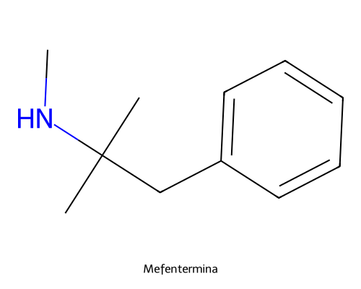
QFDOS-071 | Hidroxianfetamina (Paredrina) | C9H13NO | 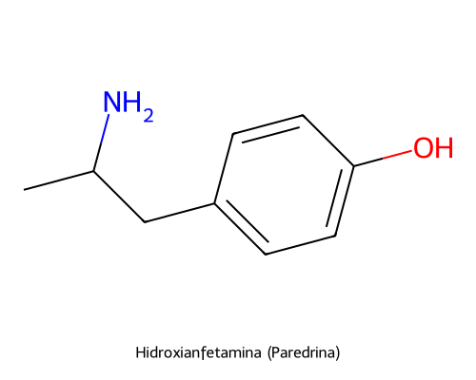
QFDOS-072 | Isoprenalina (Isoproterenol) | C11H17NO3 | 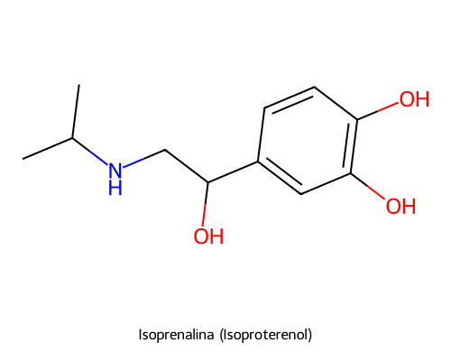
QFDOS-073 | Isoetarina | C13H21NO3 | 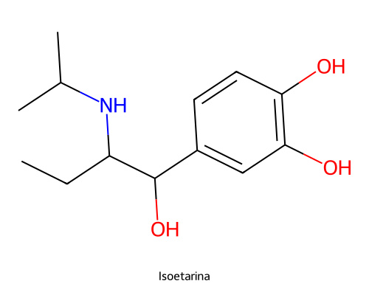
QFDOS-074 | Salbutamol (Albuterol) | C13H21NO3 | 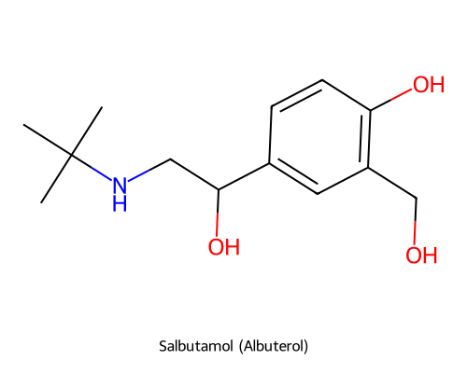
QFDOS-075 | (R)-Salbutamol (Levosalbutamol) | C13H21NO3 | 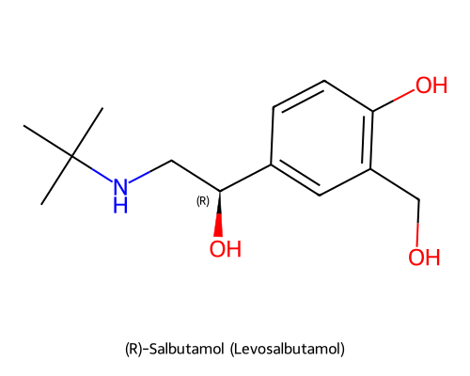
QFDOS-076 | Normetanefrina | C9H13NO3 | 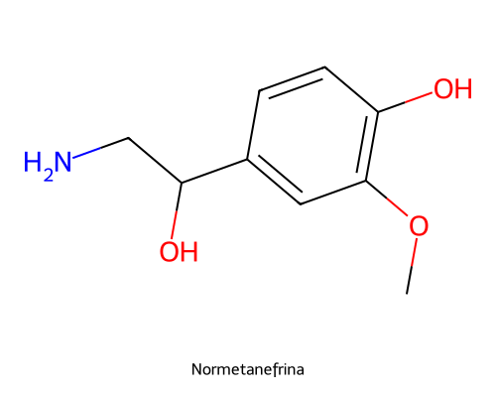
QFDOS-077 | Salbutamol analogo hidroxietilico | C14H23NO3 | 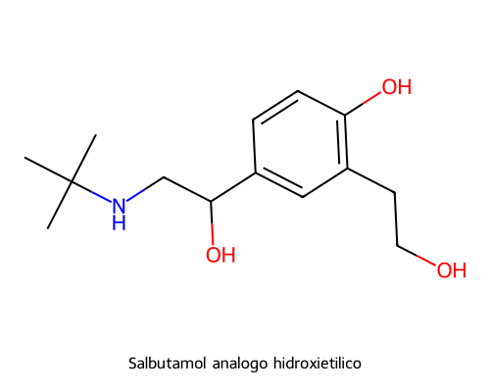
QFDOS-078 | Fenilefrina | C9H13NO2 | 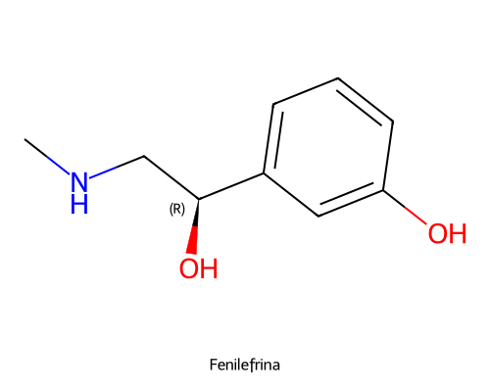
QFDOS-079 | Nafazolina | C14H14N2 | 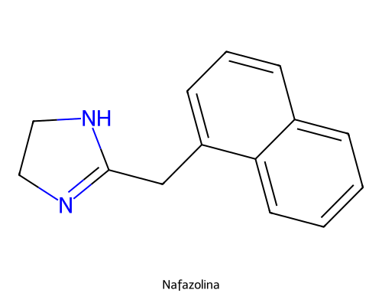
QFDOS-080 | Dicloroisoproterenol (DCI) | C11H15Cl2NO | 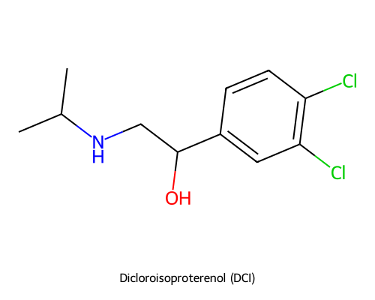
QFDOS-081 | Pronetalol | C15H19NO | 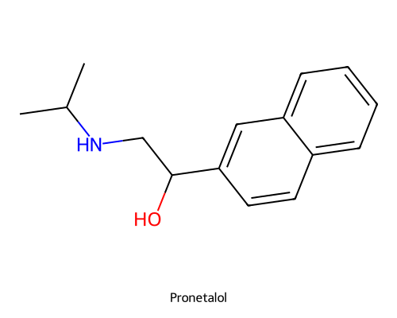
QFDOS-082 | (S)-Propranolol | C16H21NO2 | 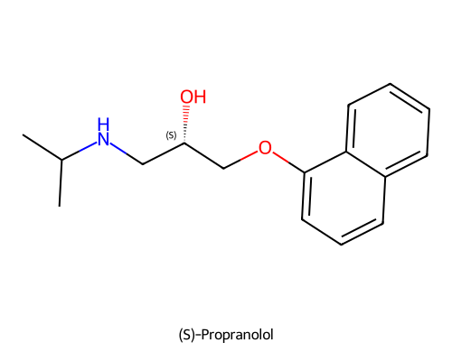
QFDOS-083 | (R)-Propranolol | C16H21NO2 | 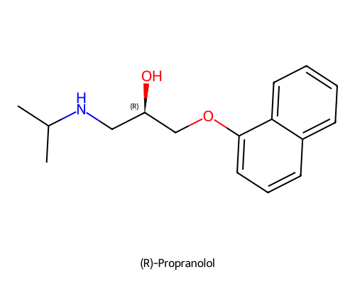
QFDOS-084 | Practolol | C14H22N2O3 | 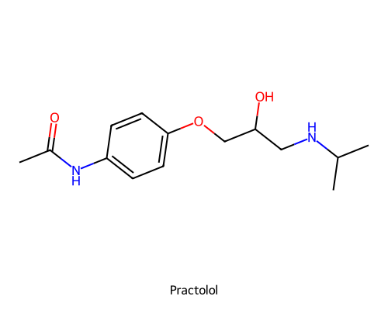
QFDOS-085 | Piperoxano | C14H19NO2 | 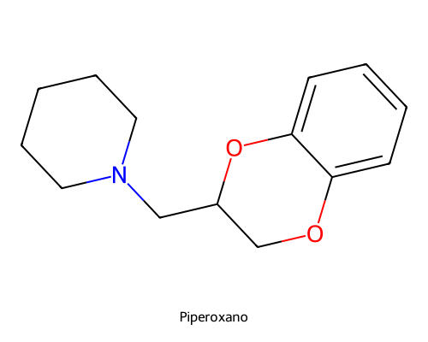
QFDOS-086 | (S)-Prosimpal | C13H19NO2 | 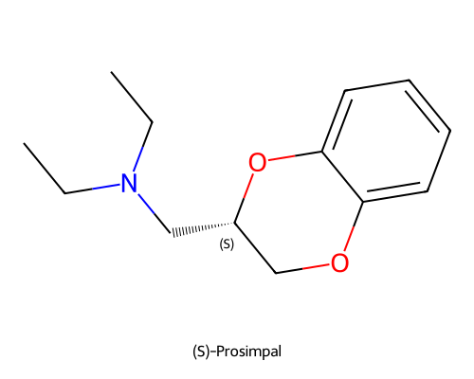
QFDOS-087 | (R)-Prosimpal | C13H19NO2 | 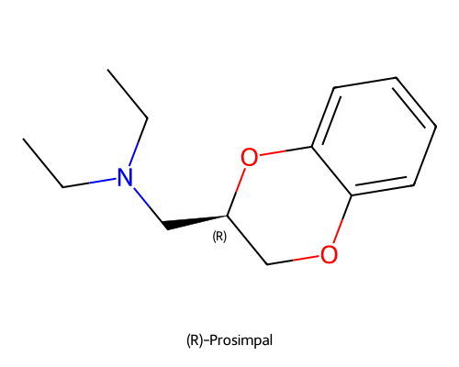
QFDOS-088 | Prazosina | C19H21N5O4 | 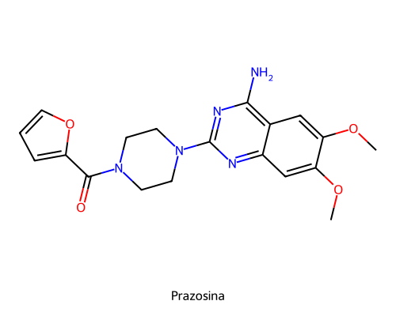
QFDOS-089 | Tolazolina | C10H12N2 | 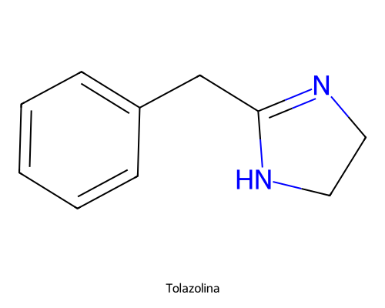
QFDOS-090 | Fentolamina | C17H19N3O | 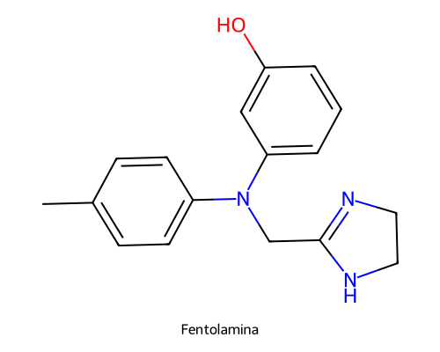
QFDOS-091 | Yohimbina | C21H26N2O3 | 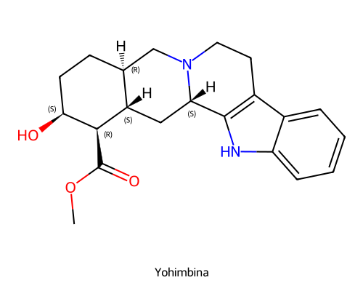
QFDOS-092 | Fenoxibenzamina | C18H22ClNO | 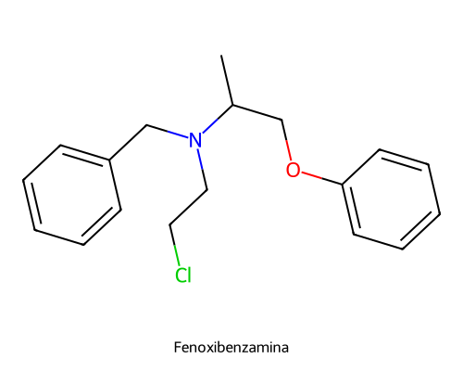
QFDOS-093 | Aziridinio de fenoxibenzamina | C18H22NO+ | 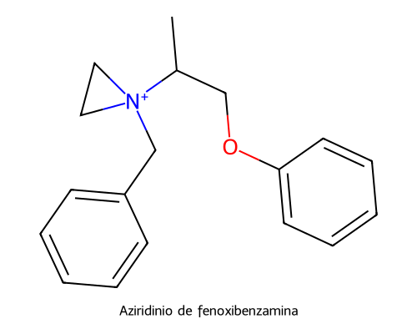
QFDOS-094 | Carbidopa | C10H14N2O4 | 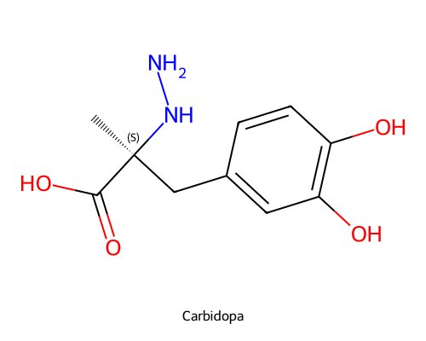
QFDOS-095 | 1,2-Diclorobenceno | C6H4Cl2 | 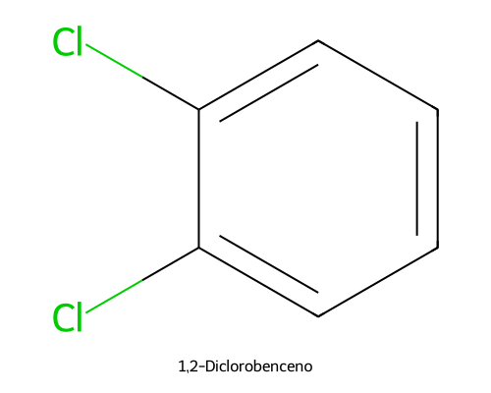
QFDOS-096 | Cloruro de acetilo | C2H3ClO | 
QFDOS-097 | 3,4-Dicloroacetofenona | C8H6Cl2O | 
QFDOS-098 | Bromo | Br2 | 
QFDOS-099 | 2-Bromo-3,4-dicloroacetofenona | C8H5BrCl2O | 
QFDOS-100 | 2-Bromo-1-(3,4-diclorofenil)etanol | C8H7BrCl2O | 
QFDOS-101 | Isopropilamina | C3H9N | 
QFDOS-102 | 2-Acetilnaftaleno | C12H10O | 
QFDOS-103 | 1-Naftol | C10H8O | 
QFDOS-104 | Epiclorhidrina | C3H5ClO | 
QFDOS-105 | 1-Naftil glicidil éter | C13H12O2 | 
QFDOS-106 | Catecol | C6H6O2 | 
QFDOS-107 | 2-Hidroximetil-1,4-benzodioxano | C9H10O3 | 
QFDOS-108 | 2-Clorometil-1,4-benzodioxano | C9H9ClO2 | 
QFDOS-109 | Piperidina | C5H11N | 
QFDOS-110 | Ácido acetilsalicílico (Aspirina) | C9H8O4 | 
QFDOS-111 | Ácido 5-acetil-2-hidroxibenzoico | C9H8O4 | 
QFDOS-112 | 5-Acetilsalicilato de metilo | C10H10O4 | 
QFDOS-113 | 5-(Bromoacetil)salicilato de metilo | C10H9BrO4 | 
QFDOS-114 | N-Bencil-terc-butilamina | C11H17N | 
QFDOS-115 | Alfa-aminocetona N-bencilada (intermedio de alquilación) | C21H25NO4 | 
QFDOS-116 | N-Bencilsalbutamol | C20H27NO3 | 
QFDOS-117 | Terbutalina | C12H19NO3 | 
QFDOS-118 | Salbutamol analogo hidroxipropilico | C15H25NO3 | 
QFDOS-119 | Salbutamol 4-O-sulfato | C13H21NO6S | 
QFDOS-120 | Salmeterol | C25H37NO4 | 
QFDOS-121 | Formoterol | C19H24N2O4 | 
QFDOS-122 | Arformoterol ((R,R)-Formoterol) | C19H24N2O4 | 
QFDOS-123 | Procaterol | C16H22N2O3 | 
QFDOS-124 | Indacaterol | C24H28N2O3 | 
QFDOS-125 | Olodaterol | C21H26N2O5 | 
QFDOS-126 | Vilanterol | C24H33Cl2NO5 | 

